Worksheet
Изображение* | ID | Код | Артикул* | Название товара* | Цена, руб.* | Основной | Удаленный | В пути | 0 | Ваш заказ
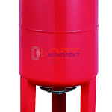 | 822036 | BAK-120005 | VEH-36 | Бак мембранный для отопл. VR 36л вертикальный с ножками | 4 817.80 руб. | 0 | 0 | 0 | шт |  | 0
 | 822037 | BAK-120006 | VEH-50 | Бак мембранный для отопл. VR 50л вертикальный с ножками | 5 501.63 руб. | 3 | 0 | 0 | шт |  | 0
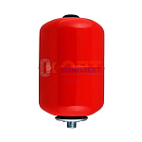 | 822032 | BAK-120001 | VERH-8 | Бак мембранный для отопл. VR 8л вертикальный | 1 570.07 руб. | 1 | 0 | 0 | шт |  | 0
 | 822033 | BAK-120004 | VERH-12 | Бак мембранный для отопл. VR 12л вертикальный | 2 602.20 руб. | 2 | 0 | 0 | шт |  | 0
 | 822034 | BAK-120002 | VERH-19 | Бак мембранный для отопл. VR 19л вертикальный | 2 881.20 руб. | 0 | 0 | 0 | шт |  | 0
 | 822035 | BAK-120003 | VERH-24 | Бак мембранный для отопл. VR 24л вертикальный | 3 114.61 руб. | 3 | 0 | 0 | шт |  | 0

